帳票出力_年会費徴求指示者一覧表
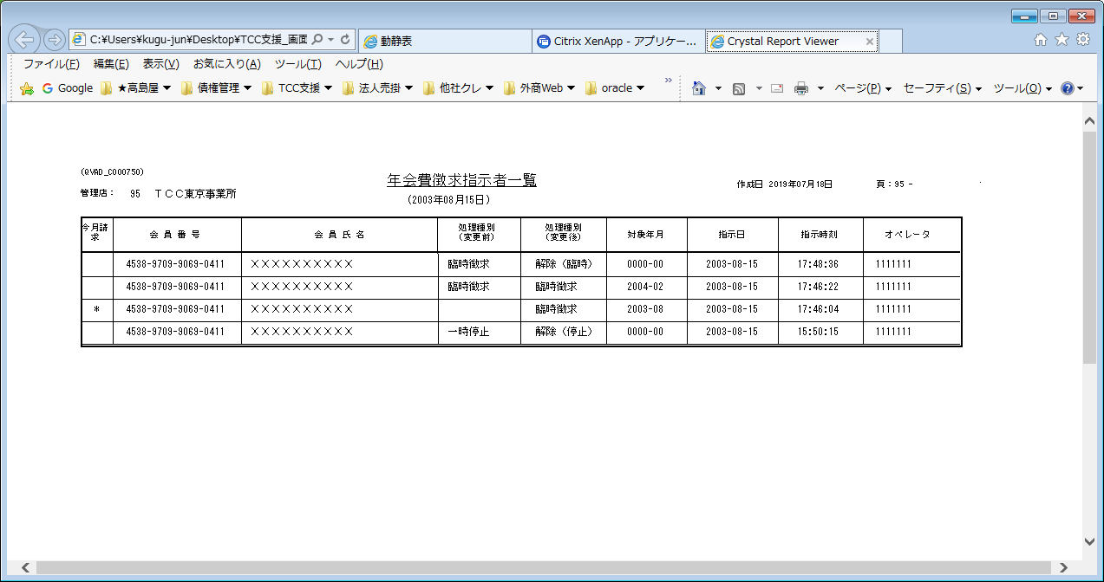
【帳票レイアウト】

帳票出力_月分ずらしプルーフリスト
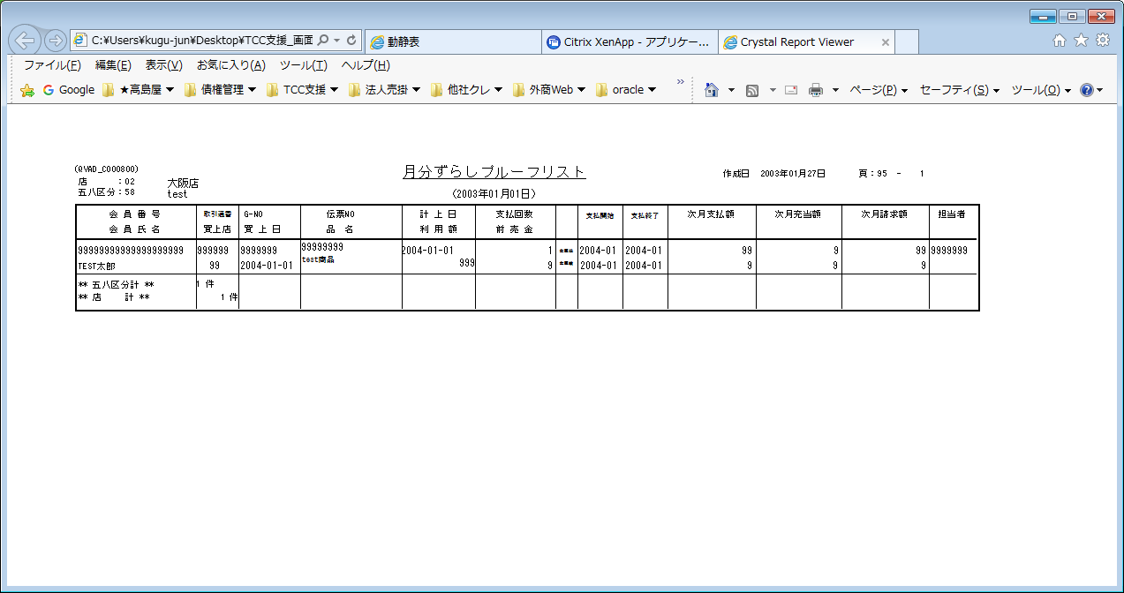
【帳票レイアウト】

帳票出力_月賦天引修正者リスト
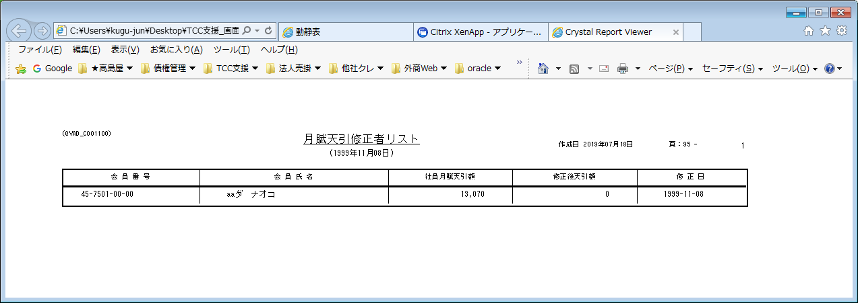
【帳票レイアウト】

帳票出力_賞与天引修正者リスト
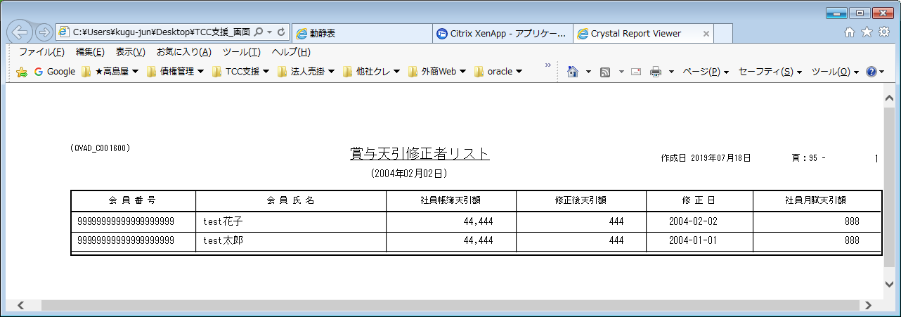
【帳票レイアウト】

帳票出力_自振入金合計表
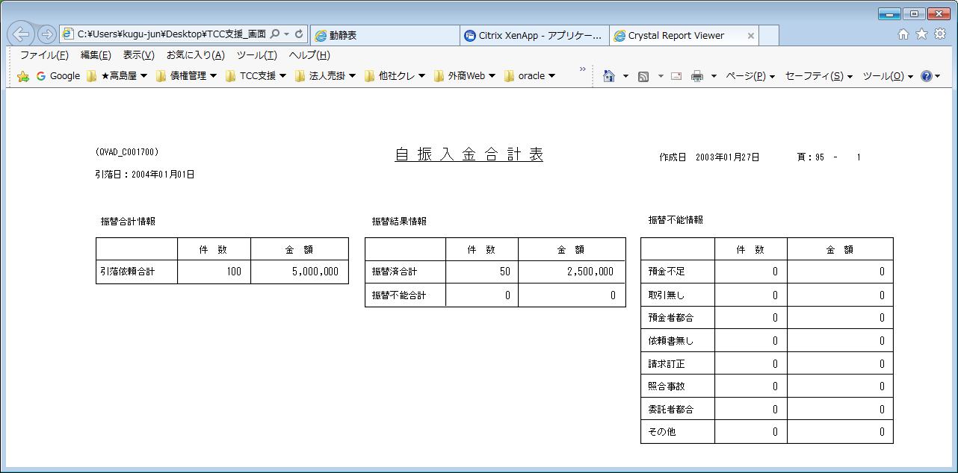
【帳票レイアウト】

帳票出力_銀行別集計表
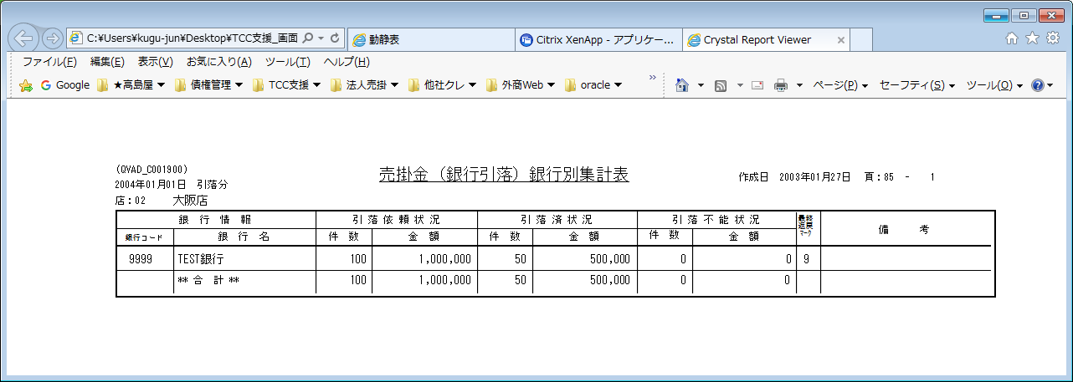
【帳票レイアウト】

帳票出力_管理店別引落依頼表
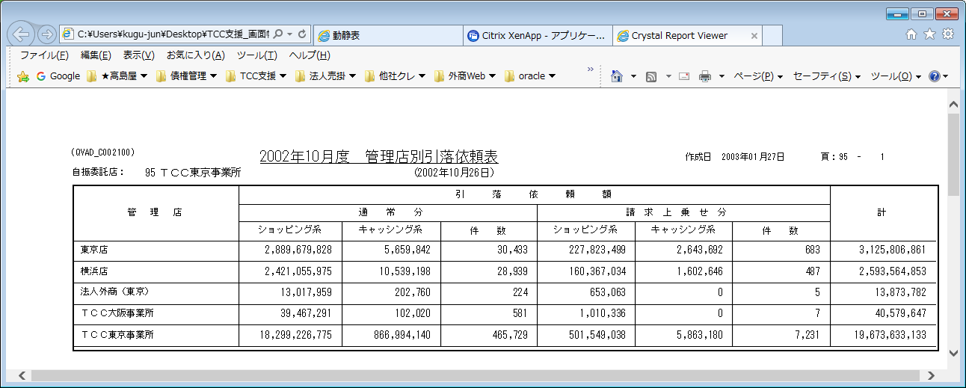
【帳票レイアウト】

帳票出力_償還明細件数表（日報）
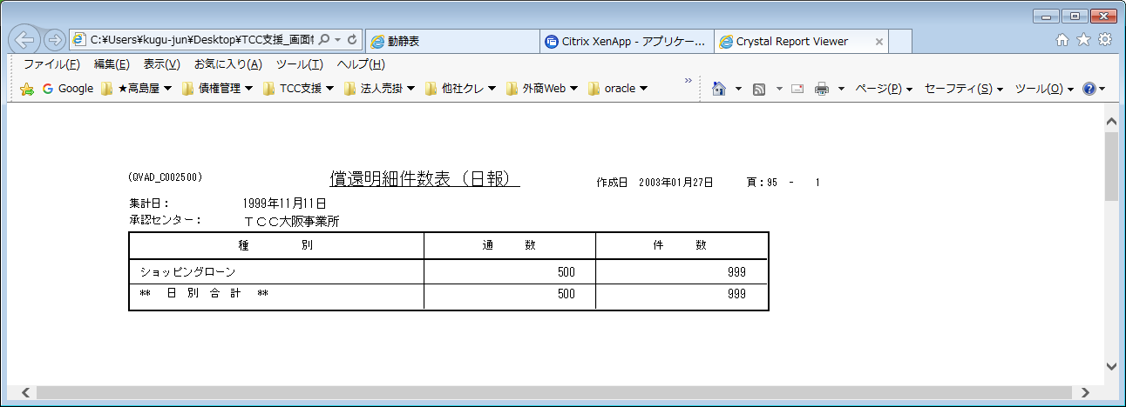
【帳票レイアウト】

帳票出力_目的ローン約定チェックリスト
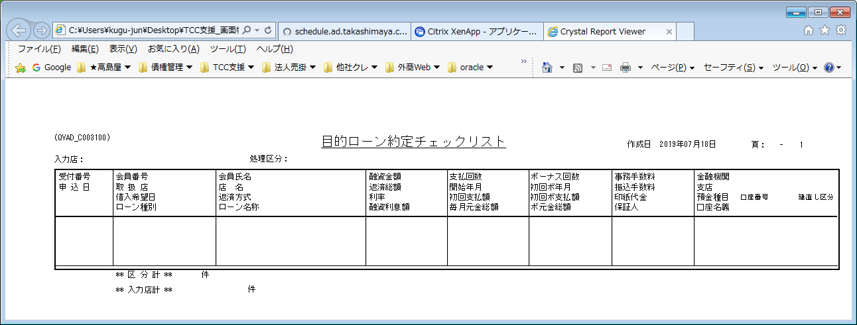
【帳票レイアウト】

帳票出力_ローン実行一覧表
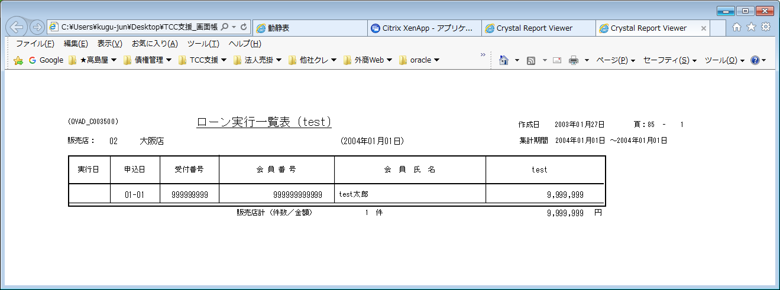
【帳票レイアウト】

帳票出力_ローン融資実行一覧表
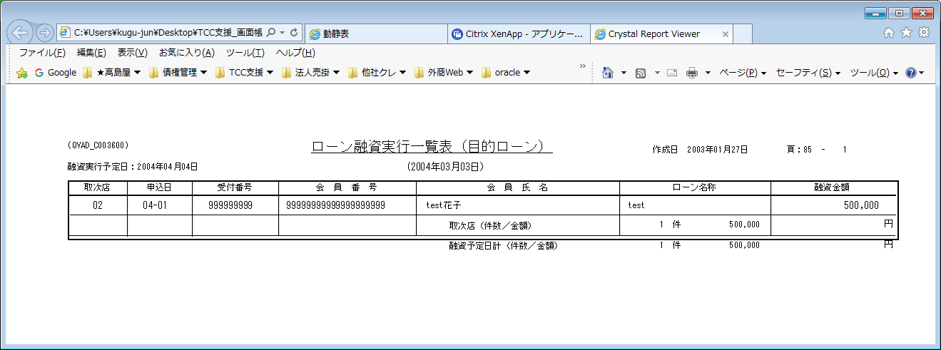
【帳票レイアウト】

帳票出力_ローン未承認一覧表
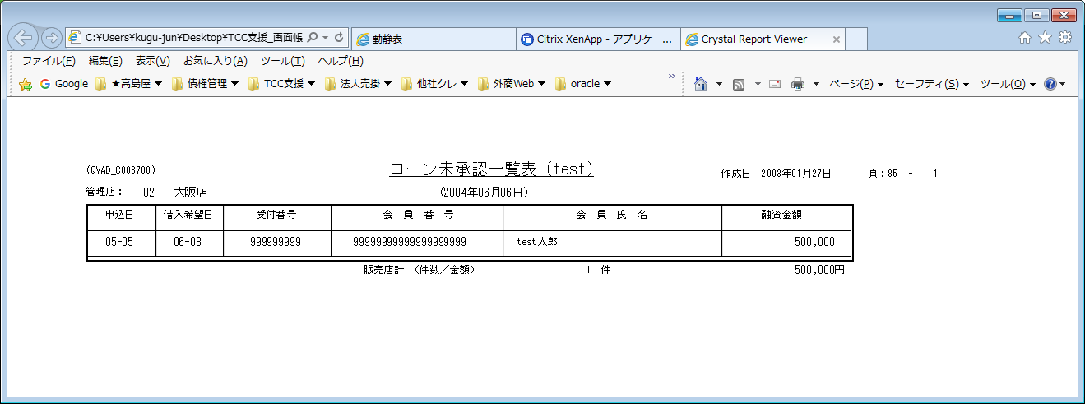
【帳票レイアウト】

